委托
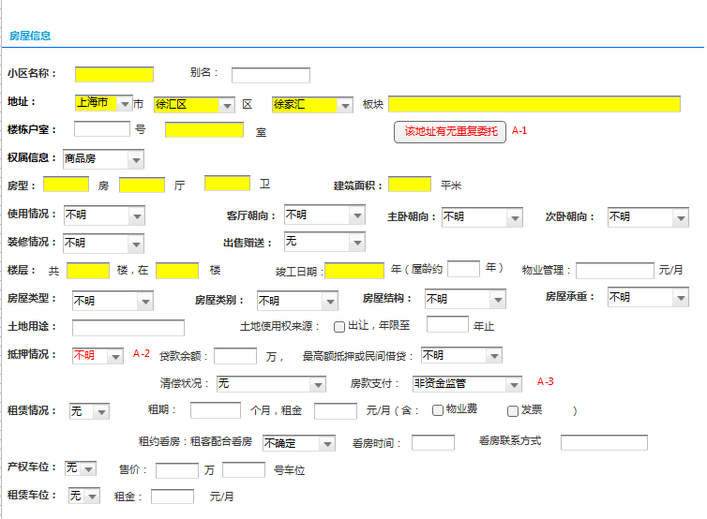
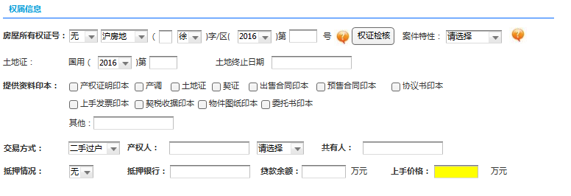
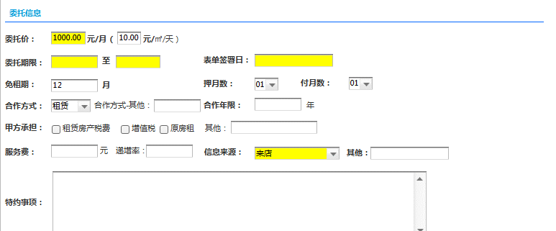
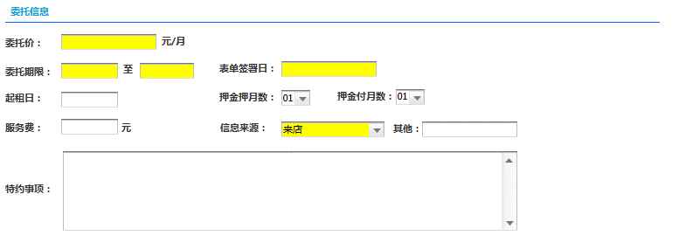
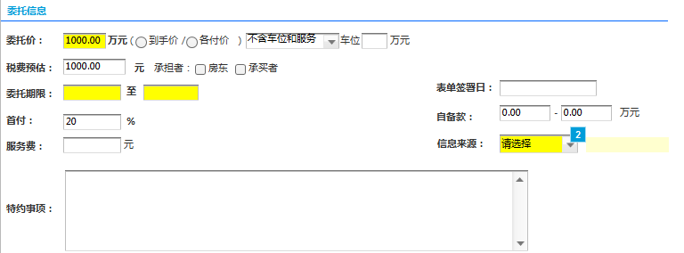
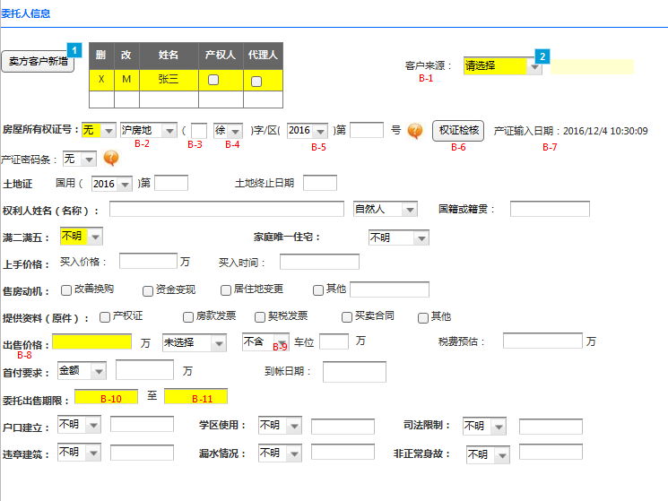
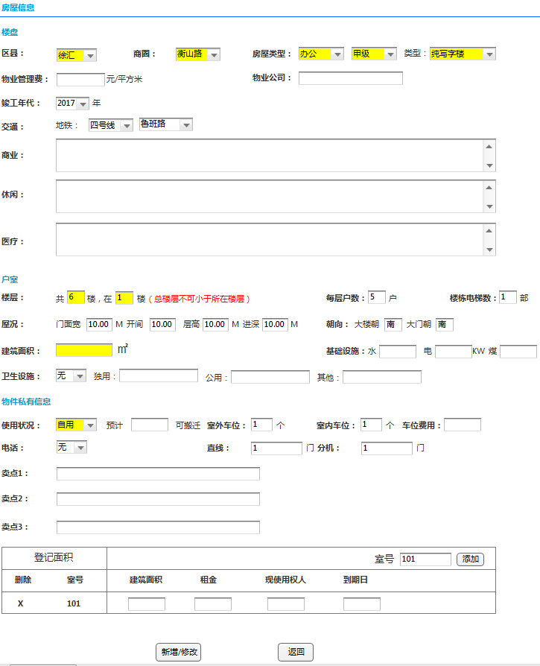
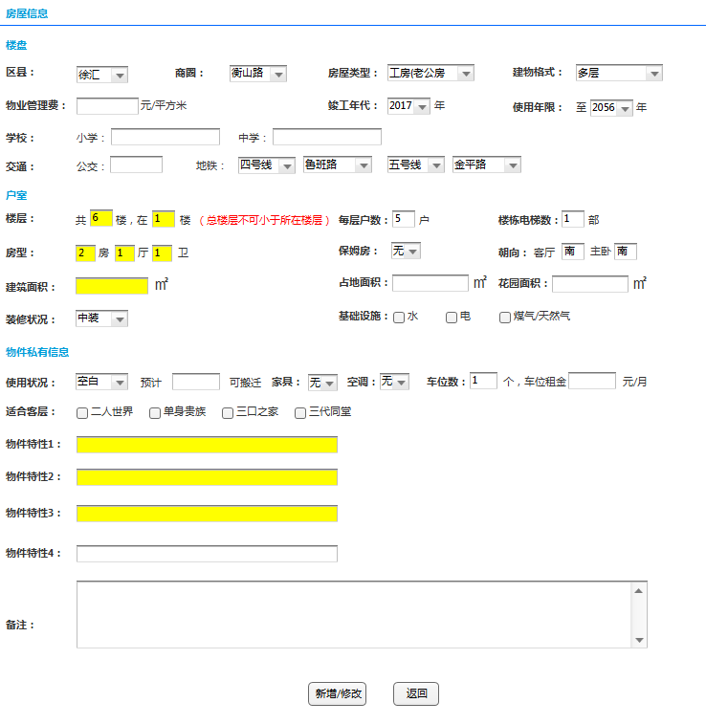
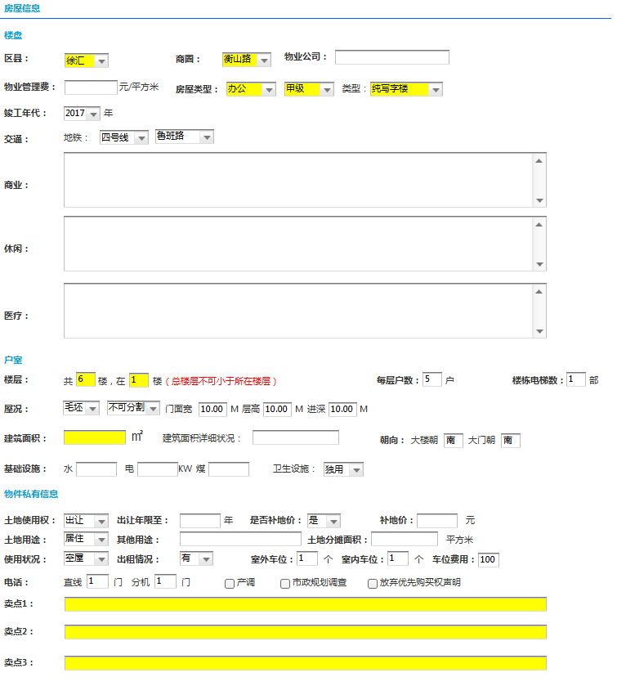
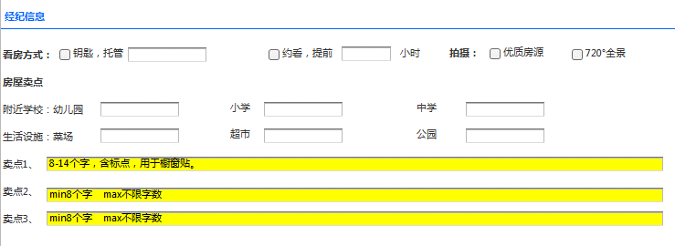
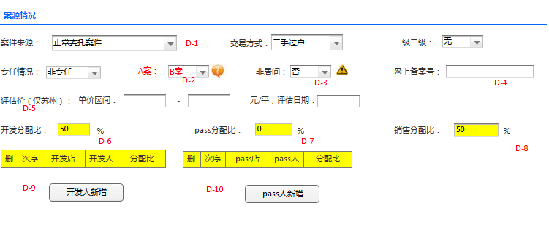
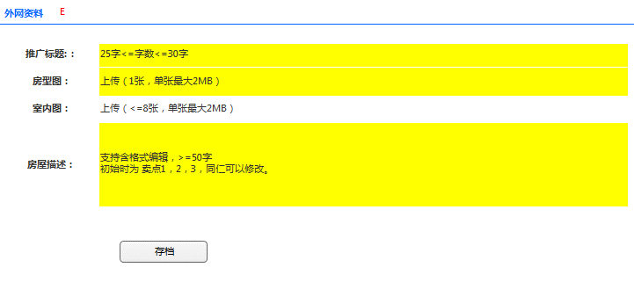
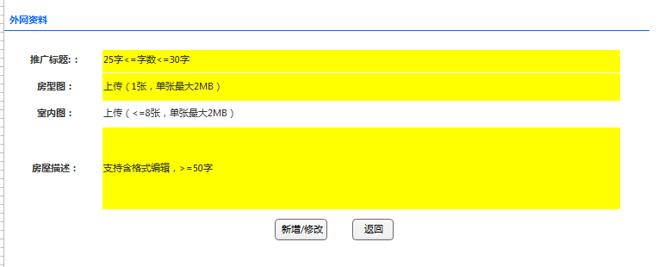
画面IMG做成 |  | 系统名称 | 中国信义O2O平台 | 作成日 | 2016-02-08 | 作成者 | sinyi
 |  | 功能描述 | 委托 | 更新日 |  | 更新者
 |  | 画面名 | 含买卖居住委托，买卖非居住委托，租赁居住委托，租赁非居住委托 | 承认日 |  | 承认者

 |  |  |  |  |  |  |  | 画面：租赁居住 | 画面：租赁非居住
 | 画面：买卖居住委托 |  |  |  |  | 画面：买卖非居住委托

处理概要- 委托
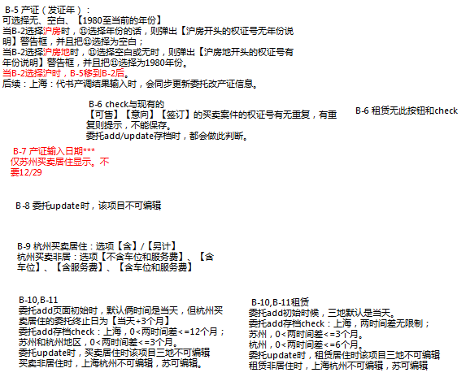
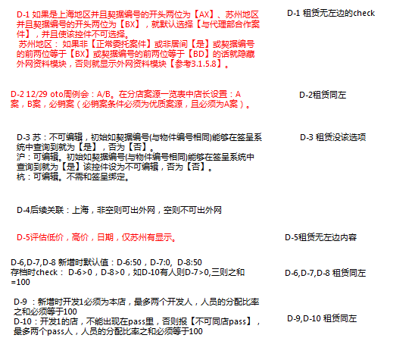
处理概要 | 系统名称 |  | 中国信义O2O平台 | 作成日 | 2016-02-08 | 作成者 | sinyi
 | 功能描述 |  | 委托 | 更新日 |  | 更新者
 | 画面名 |  | 含买卖居住委托，买卖非居住委托，租赁居住委托，租赁非居住委托 | 承认日 |  | 承认者

プロセス記述書
输入信息 | 处理概要 |  |  |  | 输出信息・输出时间・输出目标

＜输入信息＞ | 1.初期表示
 |  | 1-1 画面项目的初期化
 |  | 1-2 必填项目（画面黄色部分）

 | 2.特殊项目说明

更改附表 续约
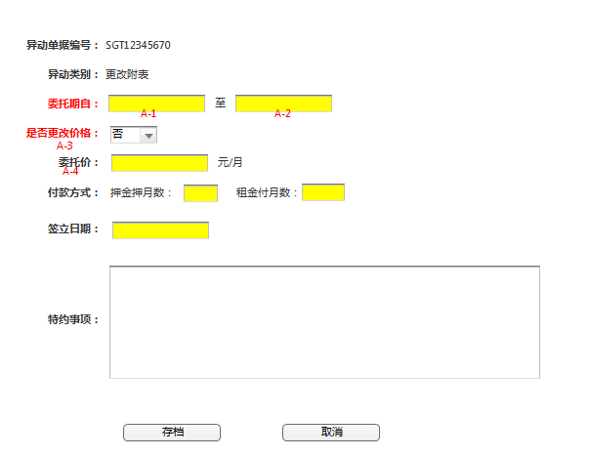
画面IMG做成 |  | 系统名称 | 中国信义O2O平台 | 作成日 | 2016-02-08 | 作成者 | sinyi
 |  | 功能描述 | 更改附表 续约 | 更新日 |  | 更新者
 |  | 画面名 |  | 承认日 |  | 承认者

 | 画面：买卖更改附表 续约

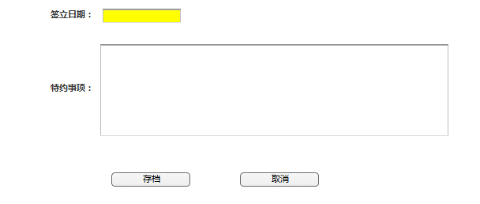

 | 画面：租赁更改附表 续约

处理概要- 更改附表 续约
处理概要 | 系统名称 |  | 中国信义O2O平台 | 作成日 | 2016-02-08 | 作成者 | sinyi
 | 功能描述 |  | 更改附表 续约 | 更新日 |  | 更新者
 | 画面名 |  |  | 承认日 |  | 承认者

プロセス記述書
输入信息 | 处理概要 |  |  |  | 输出信息・输出时间・输出目标

＜输入信息＞ | 1.初期表示
 |  | 1-1 画面项目的初期化
 |  | 1-2 必填项目（画面黄色部分）

 | 2.特殊项目说明

意向及收定
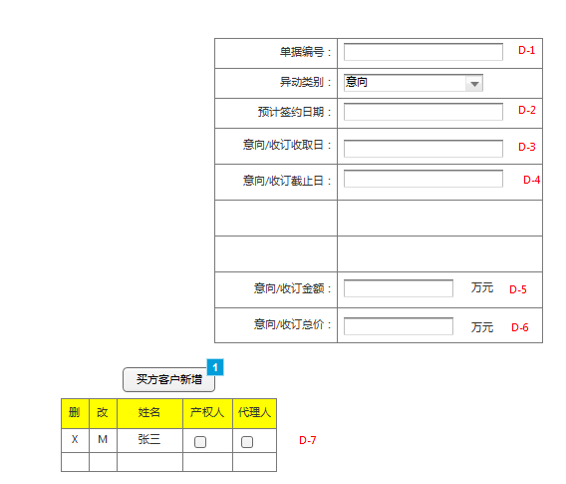
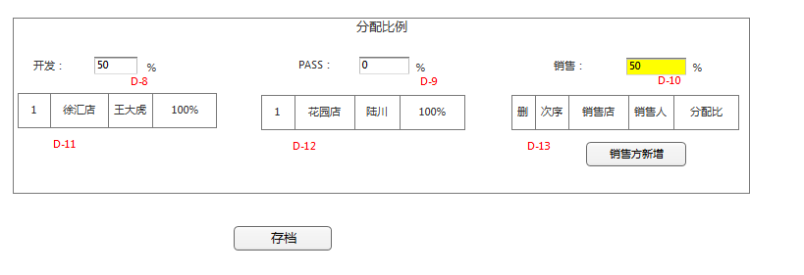
画面IMG做成 |  | 系统名称 | 中国信义O2O平台 | 作成日 | 2016-02-08 | 作成者 | sinyi
 |  | 功能描述 | 意向及收定 | 更新日 |  | 更新者
 |  | 画面名 |  | 承认日 |  | 承认者

 | 画面：意向及收定

处理概要-意向及收定
处理概要 | 系统名称 |  | 中国信义O2O平台 | 作成日 | 2016-02-08 | 作成者 | sinyi
 | 功能描述 |  | 意向及收定 | 更新日 |  | 更新者
 | 画面名 |  |  | 承认日 |  | 承认者

プロセス記述書
输入信息 | 处理概要 |  |  |  | 输出信息・输出时间・输出目标

＜输入信息＞ | 1.初期表示
 |  | 1-1 画面项目的初期化
 |  | 1-2 所有项目为必填

 | 2.特殊项目说明

卖方出租方服务费确认书
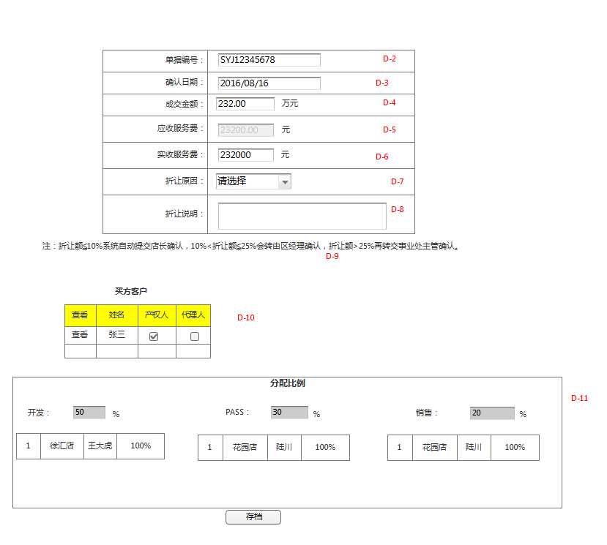
画面IMG做成 |  | 系统名称 | 中国信义O2O平台 | 作成日 | 2016-02-08 | 作成者 | sinyi
 |  | 功能描述 | 卖方出租方服务费确认书 | 更新日 |  | 更新者
 |  | 画面名 |  | 承认日 |  | 承认者

 | 画面：卖方出租方服务费确认书

处理概要-卖方出租方服务费确认书
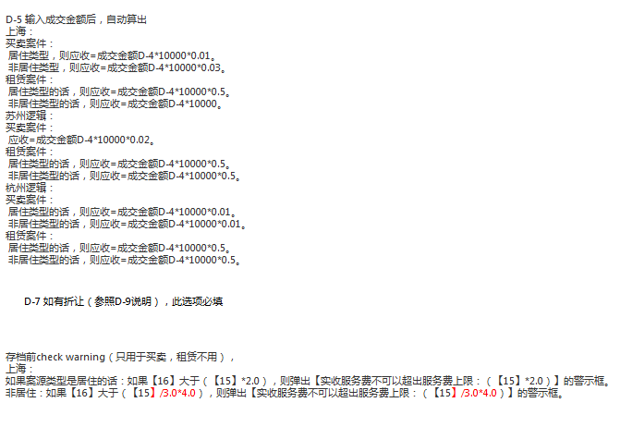
处理概要 | 系统名称 |  | 中国信义O2O平台 | 作成日 | 2016-02-08 | 作成者 | sinyi
 | 功能描述 |  | 卖方出租方服务费确认书 | 更新日 |  | 更新者
 | 画面名 |  |  | 承认日 |  | 承认者

プロセス記述書
输入信息 | 处理概要 |  |  |  | 输出信息・输出时间・输出目标

＜输入信息＞ | 1.初期表示
 |  | 1-1 画面项目的初期化
 |  | 1-2 所有项目为必填

 | 2.特殊项目的说明

买方承租房服务费确认书
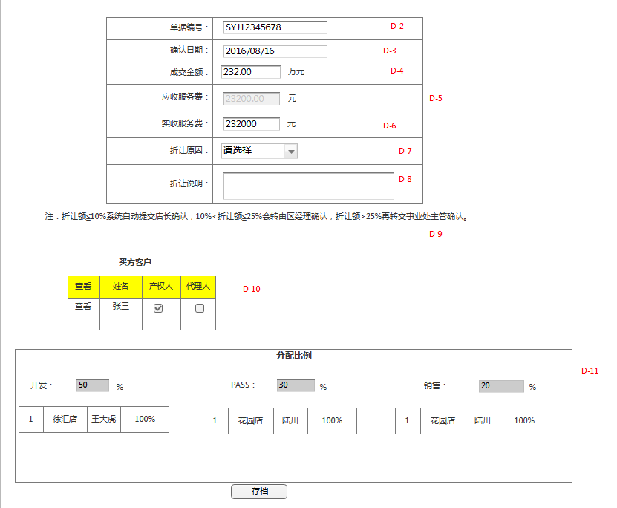
画面IMG做成 |  | 系统名称 | 中国信义O2O平台 | 作成日 | 2016-02-08 | 作成者 | sinyi
 |  | 功能描述 | 买方承租房服务费确认书 | 更新日 |  | 更新者
 |  | 画面名 |  | 承认日 |  | 承认者

 | 画面：买方承租房服务费确认书

处理概要-买方承租房服务费确认书
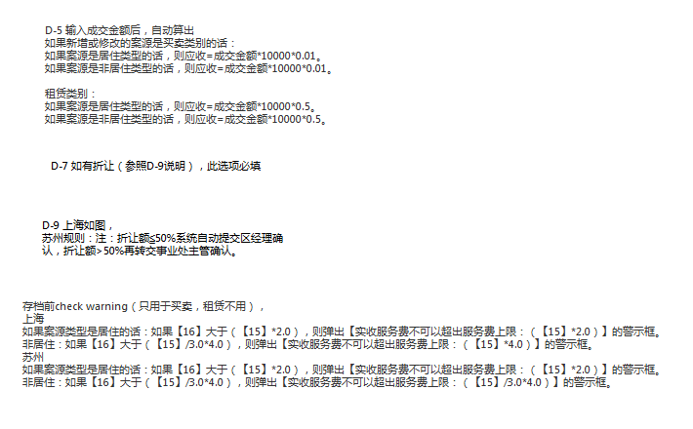
处理概要 | 系统名称 |  | 中国信义O2O平台 | 作成日 | 2016-02-08 | 作成者 | sinyi
 | 功能描述 |  | 买方承租房服务费确认书 | 更新日 |  | 更新者
 | 画面名 |  |  | 承认日 |  | 承认者

プロセス記述書
输入信息 | 处理概要 |  |  |  | 输出信息・输出时间・输出目标

＜输入信息＞ | 1.初期表示
 |  | 1-1 画面项目的初期化
 |  | 1-2 所有项目为必填

 | 2.特殊项目的说明

解约
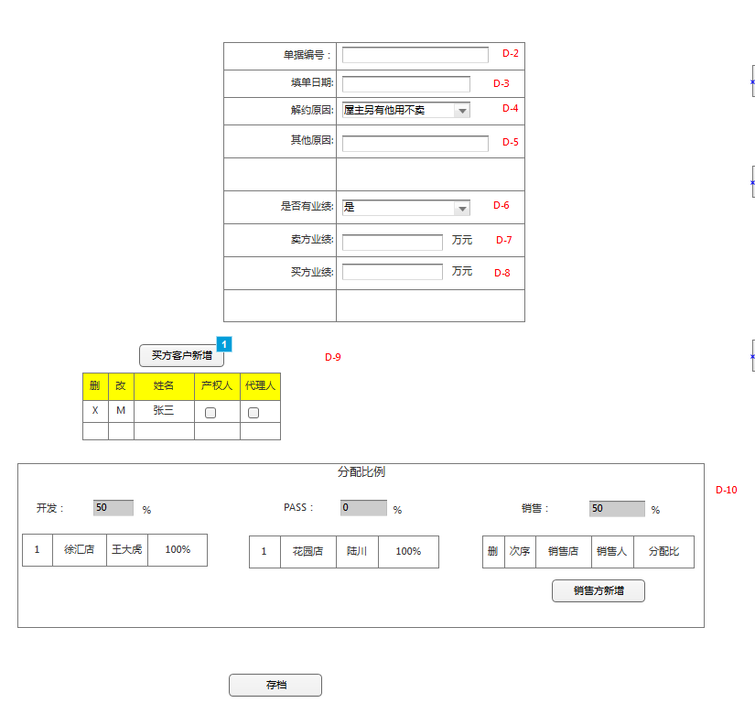
画面IMG做成 |  | 系统名称 | 中国信义O2O平台 | 作成日 | 2016-02-08 | 作成者 | sinyi
 |  | 功能描述 | 解约 | 更新日 |  | 更新者
 |  | 画面名 |  | 承认日 |  | 承认者

 | 画面：解约

处理概要-解约
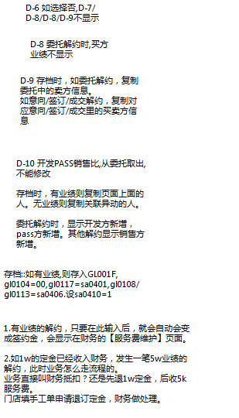
处理概要 | 系统名称 |  | 中国信义O2O平台 | 作成日 | 2016-02-08 | 作成者 | sinyi
 | 功能描述 |  | 解约 | 更新日 |  | 更新者
 | 画面名 |  |  | 承认日 |  | 承认者

プロセス記述書
输入信息 | 处理概要 |  |  |  | 输出信息・输出时间・输出目标

＜输入信息＞ | 1.初期表示
 |  | 1-1 画面项目的初期化
 |  | 1-2 所有项目为必填

 | 2.特殊项目的说明

成交签约
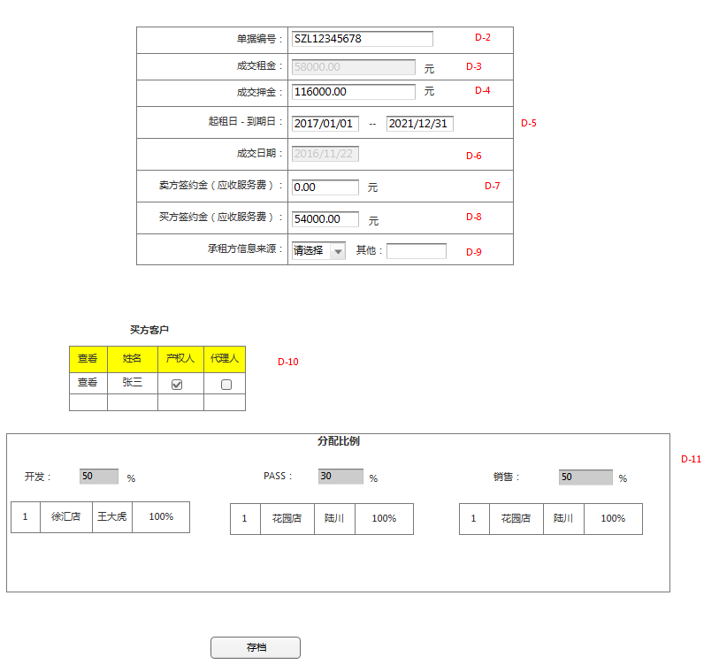
画面IMG做成 |  | 系统名称 | 中国信义O2O平台 | 作成日 | 2016-02-08 | 作成者 | sinyi
 |  | 功能描述 | 成交签约 | 更新日 |  | 更新者
 |  | 画面名 |  | 承认日 |  | 承认者

 | 画面：买卖成交签约

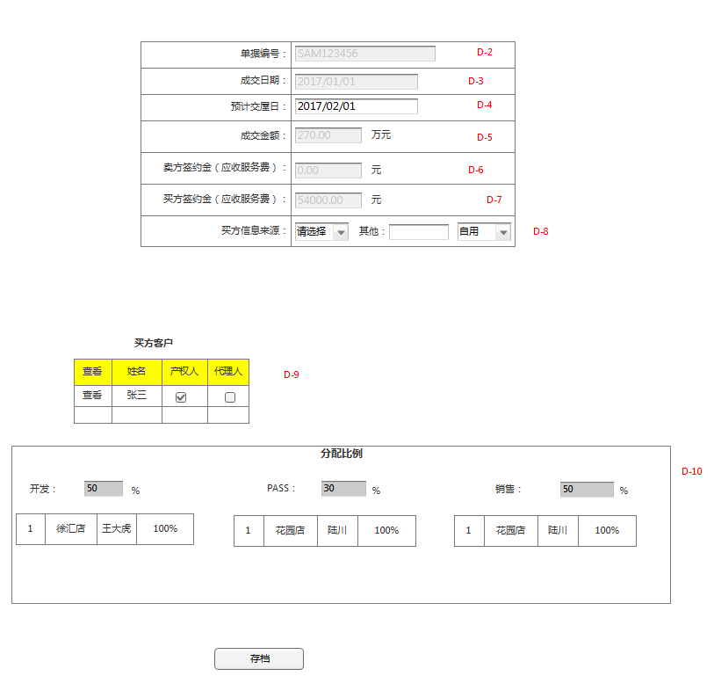

 | 画面：租赁成交签约

处理概要-成交签约
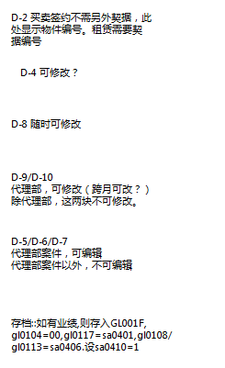
处理概要 | 系统名称 |  | 中国信义O2O平台 | 作成日 | 2016-02-08 | 作成者 | sinyi
 | 功能描述 |  | 成交签约 | 更新日 |  | 更新者
 | 画面名 |  |  | 承认日 |  | 承认者

プロセス記述書
输入信息 | 处理概要 |  |  |  | 输出信息・输出时间・输出目标

＜输入信息＞ | 1.初期表示
 |  | 1-1 画面项目的初期化
 |  | 1-2 所有项目为必填

 | 2.特殊项目的说明

委托审核
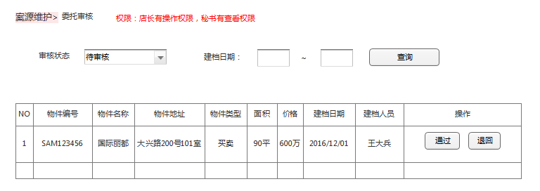
画面IMG做成 |  | 系统名称 | 中国信义O2O平台 | 作成日 | 2016-02-08 | 作成者 | sinyi
 |  | 功能描述 | 委托案源管理 | 更新日 |  | 更新者
 |  | 画面名 | 委托审核 | 承认日 |  | 承认者

 | 画面：委托审核

处理概要-委托审核
处理概要 |  | 系统名称 |  |  | 中国信义O2O平台 | 作成日 | 2016-02-08 |  | 作成者 | sinyi
 |  | 功能描述 |  |  | 委托案源管理 | 更新日 |  |  | 更新者
 |  | 画面名 |  |  | 委托审核 | 承认日 |  |  | 承认者

プロセス記述書
输入信息 |  | 处理概要 |  |  |  |  | 输出信息・输出时间・输出目标

＜输入信息＞ |  | 1.初期表示 |  |  |  |  |  | <案源列表>
 | 1审核状态 |  | 1-1 画面项目的初期化 |  |  |  |  | 物件编号
 | 可选： |  |  | 显示所有该分店未审核过的案源 |  |  |  | 物件名称
 | 待审核 |  |  | 案源列表按照建档日期排列 |  |  |  | 物件地址
 | 已审核 |  |  |  |  |  |  | 物件类型
 |  |  |  |  |  |  |  | 面积
 | 2 建档日期： |  |  |  |  |  |  | 价格
 | 开始日期 | 2.页面事件 |  |  |  |  |  | 建档日期
 | 结束日期 |  | 2-1 通过 |  |  |  |  | 建档人员
 |  |  |  | 点击通过后，案源变成审核通过状态。
 |  |  | 2-2 退回
 |  |  |  | 点击退回，出来对话框，要求填入退回原因，退回原因key入后则案源变成【委托审核退回】状态

下架确认
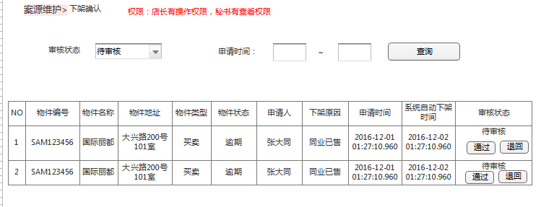
画面IMG做成 |  | 系统名称 | 中国信义O2O平台 | 作成日 | 2016-02-08 | 作成者 | sinyi
 |  | 功能描述 | 委托案源管理 | 更新日 |  | 更新者
 |  | 画面名 | 下架确认 | 承认日 |  | 承认者

 | 画面：下架确认

处理概要-下架确认
处理概要 |  | 系统名称 |  |  | 中国信义O2O平台 | 作成日 | 2016-02-08 |  | 作成者 | sinyi
 |  | 功能描述 |  |  | 委托案源管理 | 更新日 |  |  | 更新者
 |  | 画面名 |  |  | 下架确认 | 承认日 |  |  | 承认者

プロセス記述書
输入信息 |  | 处理概要 |  |  |  |  | 输出信息・输出时间・输出目标

＜输入信息＞ |  | 1.初期表示 |  |  |  |  |  | <案源列表>
 | 1审核状态 |  | 1-1 画面项目的初期化 |  |  |  |  | 物件编号
 | 可选： |  |  | 显示所有该分店待审核的案源 |  |  |  | 物件名称
 | 待审核 |  |  | 案源列表按照申请日期排列 |  |  |  | 物件地址
 | 审核通过 |  |  |  |  |  |  | 物件类型
 | 审核退回 |  |  |  |  |  |  | 物件状态
 | 超时自动下架 |  |  |  |  |  |  | 申请人
 |  | 2.页面事件 |  |  |  |  |  | 下架原因
 |  |  | 2-1 通过 |  |  |  |  | 申请时间内
 |  |  |  | 点击通过后，案源变成审核通过状态。 |  |  |  | 系统自动下架时间
 | 2 申请日期： |  | 2-2 退回 |  |  |  |  | 审核状态
 | 开始日期 |  |  | 点击退回，出来对话框，要求填入退回原因，退回原因key入后则案源变回下架前的状态
 | 结束日期

上架确认
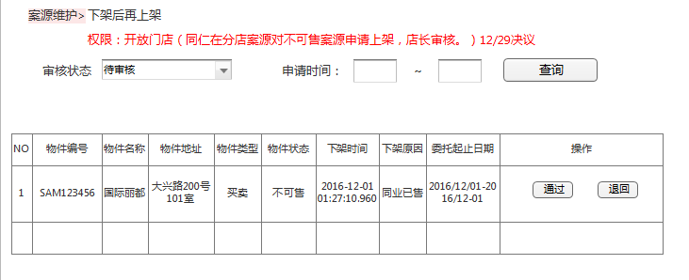
画面IMG做成 |  | 系统名称 | 中国信义O2O平台 | 作成日 | 2016-02-08 | 作成者 | sinyi
 |  | 功能描述 | 委托案源管理 | 更新日 |  | 更新者
 |  | 画面名 | 上架确认 | 承认日 |  | 承认者

 | 画面：上架确认

处理概要-上架确认
处理概要 |  | 系统名称 |  |  | 中国信义O2O平台 | 作成日 | 2016-02-08 |  | 作成者 | sinyi
 |  | 功能描述 |  |  | 委托案源管理 | 更新日 |  |  | 更新者
 |  | 画面名 |  |  | 上架确认 | 承认日 |  |  | 承认者

プロセス記述書
输入信息 |  | 处理概要 |  |  |  |  | 输出信息・输出时间・输出目标

＜输入信息＞ |  | 1.初期表示 |  |  |  |  |  | <案源列表>
 | 1审核状态 |  | 1-1 画面项目的初期化 |  |  |  |  | 物件编号
 | 可选： |  |  | 显示所有该分店待审核的案源 |  |  |  | 物件名称
 | 待审核 |  |  | 案源列表按照下架日期排列 |  |  |  | 物件地址
 | 审核通过 |  |  |  |  |  |  | 物件类型
 | 审核退回 |  |  |  |  |  |  | 物件状态
 |  |  |  |  |  |  |  | 下架时间
 |  | 2.页面事件 |  |  |  |  |  | 下架原因
 |  |  | 2-1 通过 |  |  |  |  | 委托起止日期
 |  |  |  | 点击通过后，案源变成审核通过状态。
 | 2 申请日期： |  | 2-2 退回
 | 开始日期 |  |  | 点击退回，出来对话框，要求填入退回原因，退回原因key入后则案源变回下架前的状态
 | 结束日期

案源调店
画面IMG做成 |  | 系统名称 | 中国信义O2O平台 | 作成日 | 2016-02-08 | 作成者 | sinyi
 |  | 功能描述 | 委托案源管理 | 更新日 |  | 更新者
 |  | 画面名 | 案源调店 | 承认日 |  | 承认者

1-2.同仁
1-3.案源状态
1-4.物件编号
 | 画面：案源调店

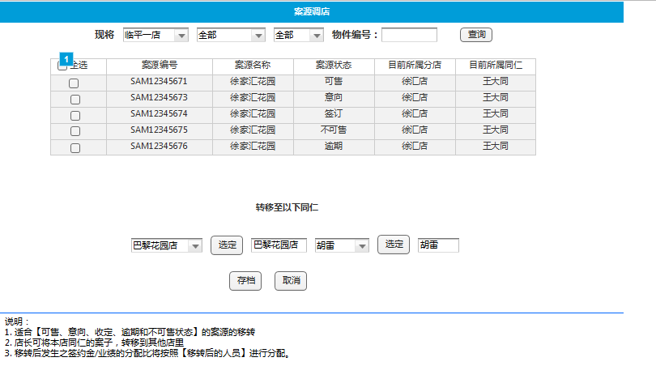
1-1.门店

2.目标同仁

处理概要-案源调店
处理概要 |  |  | 系统名称 |  |  | 中国信义O2O平台 | 作成日 | 2016-02-08 |  | 作成者 | sinyi
 |  |  | 功能描述 |  |  | 委托案源管理 | 更新日 |  |  | 更新者
 |  |  | 画面名 |  |  | 案源调店 | 承认日 |  |  | 承认者

プロセス記述書
输入信息 |  |  | 处理概要 |  |  |  |  | 输出信息・输出时间・输出目标

＜输入信息＞ |  |  | 1.初期表示 |  |  |  |  |  | <案源列表>
 | 1 原同仁的案件 |  |  | 1-1 画面项目的初期化 |  |  |  |  | 案源编号
 | 1-1 店名（本店） |  |  |  | 店名为该店长所任店名 |  |  |  | 案源名称
 | 1-2 同仁名字 |  |  |  |  |  |  |  | 案源状态
 |  | （含离职） |  |  |  |  |  |  | 目前所属分店
 | 1-3 案件状态 |  |  |  |  |  |  |  | 目前所属于同仁
 |  | 可选：
 |  | 全部 | 2.页面事件
 |  | 可售 |  | 2-1 存档
 |  | 意向 |  |  | 点击存档后，完成调店
 |  | 收定
 |  | 逾期
 |  | 不可售

 | 2 转移同仁信息
 | 1-1 店名
 | 1-2 在职同仁名字

分店案源一览
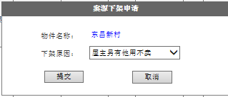
画面IMG做成 |  | 系统名称 | 中国信义O2O平台 | 作成日 | 2016-02-08 | 作成者 | sinyi
 |  | 功能描述 | 分店案源一览表 | 更新日 |  | 更新者
 |  | 画面名 |  | 承认日 |  | 承认者

 | 画面：分店案源一览表

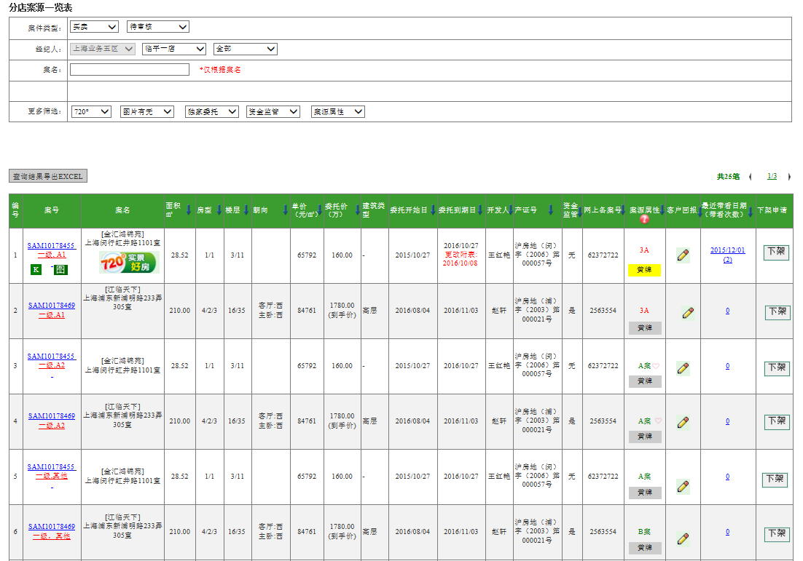

2-5 下架
2-1 导出EXCEL
2-3 客户回报栏
2-4 客户带看栏
2-2 黄牌设定

 | 画面：下架申请

处理概要-分店案源一览
处理概要 |  |  | 系统名称 |  | 中国信义O2O平台 | 作成日 | 2016-02-08 |  | 作成者 | sinyi
 |  |  | 功能描述 |  | 分店案源一览 | 更新日 |  |  | 更新者
 |  |  | 画面名 |  |  | 承认日 |  |  | 承认者

プロセス記述書
输入信息 |  |  | 处理概要 |  |  |  | 输出信息・输出时间・输出目标

＜输入信息＞ |  |  | 1.初期表示
 | 1 案件类型 |  |  | 1-1 画面项目的初期化 |  |  |  | <案源信息>
 | 1-1 买卖或者租赁 |  |  |  |  |  |  | 详见mockup
 | 1-2 案源状态 |  |  |  |  |  |  | 默认排序是按委托到日期从近到远排序
 |  | 可选： |  |  |  |  |  | 各列点击后可排序
 |  | 待审核
 |  | 可售
 |  | 意向 | 2 页面事件
 |  | 收订 |  | 2-1 查询结果导出EXCEL
 |  | 成交 |  | 结果生成excel供下载
 |  | 不可售
 |  | 7天内即将逾期 |  | 2-2 黄牌设定
 |  | 15天内即将逾期 |  | 点击黄牌，可取消或设定黄牌
 |  | 逾期一年内
 |  | 全部逾期房源 |  | 2-3 客户回报栏
 |  |  |  | 点击可查看客户回报（具体请另见案源回报画面）

 | 2 经纪人 |  |  | 2-4 带看栏
 |  | 区部 |  | 点击可查看带看信息（具体请另见带看画面）
 |  | 门店
 |  | 同仁姓名 |  | 2-5 下架
 |  |  |  | 点击下架，会弹出下架申请框。
 | 3 案名
 |  | 本条件为唯一条件

 | 4 更多筛选
 | 4-1 720°有无
 | 4-2 图片有无
 | 4-3 是否独家委托
 | 4-4 是否资金监管
 | 4-5 案源属性
 |  | 可选：
 |  | 3A
 |  | A案
 |  | B案

全公司案源一览
画面IMG做成 |  | 系统名称 | 中国信义O2O平台 | 作成日 | 2016-02-08 | 作成者 | sinyi
 |  | 功能描述 | 全公司案源一览 | 更新日 |  | 更新者
 |  | 画面名 |  | 承认日 |  | 承认者

 | 画面：全公司案源一览

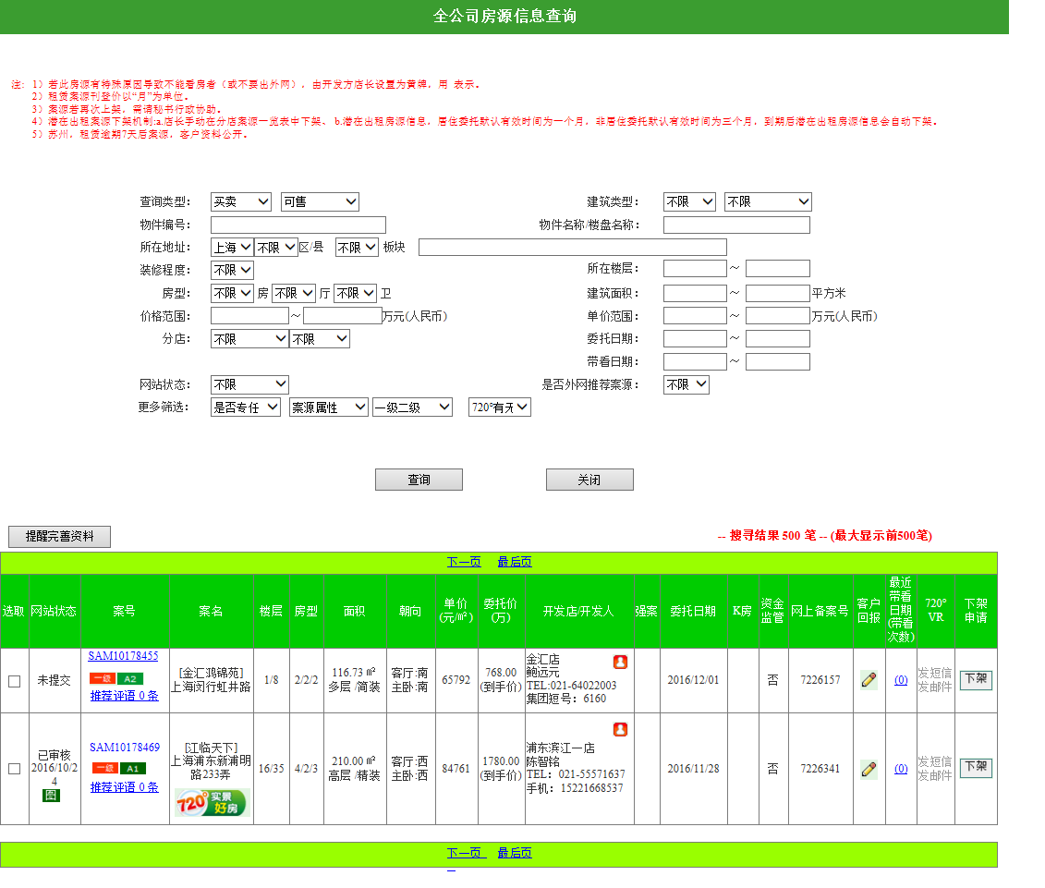

2-1 提醒
2-2 客户回报栏
2-3 客户带看栏
2-3 下架

处理概要-全公司案源一览
处理概要 | 系统名称 |  | 中国信义O2O平台 | 作成日 | 2016-02-08 |  | 作成者 | sinyi
 | 功能描述 |  | 全公司案源一览 | 更新日 |  |  | 更新者
 | 画面名 |  |  | 承认日 |  |  | 承认者

プロセス記述書
输入信息 | 处理概要 |  |  |  | 输出信息・输出时间・输出目标

＜输入信息＞ | 1.初期表示 |  |  |  |  | <案源信息>
详见搜索区域 |  | 1-1 画面项目的初期化 |  |  |  | 详见mockup
 |  | 初始时显示当前城市，买卖，可售案源的查询结果 |  |  |  | 默认排序是按委托到日期
 |  | 初始查询结果以带看数量从多往少排序。 |  |  |  | 各列点击后可排序

 | 2 页面事件
 |  | 2-1 提醒完善资料
 |  | 点击后会发邮件给开发店长秘书经纪人。

 |  | 2-2 客户回报栏
 |  | 点击可查看客户回报（具体请另见案源回报画面）

 |  | 2-3 带看栏
 |  | 点击可查看带看信息（具体请另见带看画面）

 |  | 2-4 下架
 |  | 点击下架，会弹出下架申请框。

案源详细
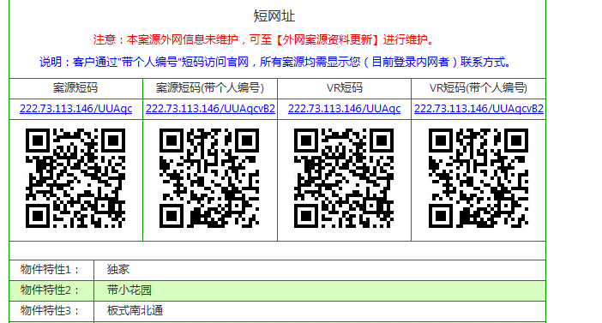
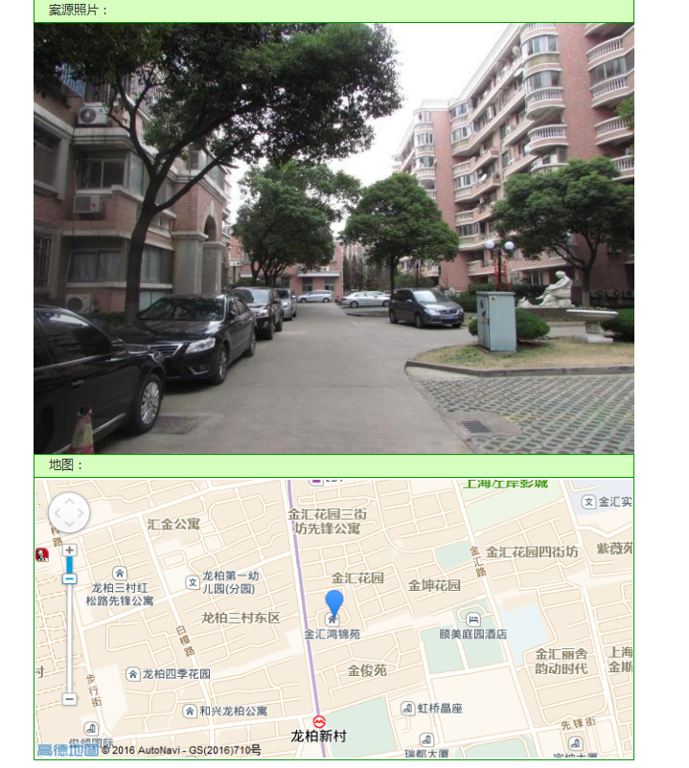
画面IMG做成 |  | 系统名称 | 中国信义O2O平台 | 作成日 | 2016-02-08 | 作成者 | sinyi
 |  | 功能描述 | 案源详细 | 更新日 |  | 更新者
 |  | 画面名 |  | 承认日 |  | 承认者

 | 画面：案源详细
2-1 回报

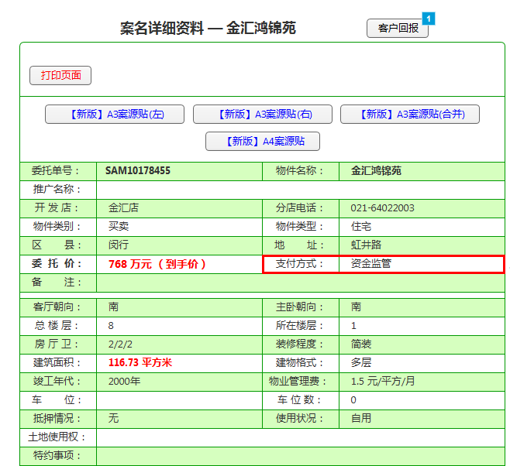

2-2 页面打印

2-3 案源贴下载

特别，三地不一样

处理概要-案源详细
处理概要 | 系统名称 |  |  | 中国信义O2O平台 | 作成日 | 2016-02-08 | 作成者 | sinyi
 | 功能描述 |  |  | 案源详细 | 更新日 |  | 更新者
 | 画面名 |  |  |  | 承认日 |  | 承认者

プロセス記述書
输入信息 | 处理概要 |  |  |  |  | 输出信息・输出时间・输出目标

＜输入信息＞ | 1.初期表示 |  |  |  |  | <案源详细信息>
物件编号 |  | 1-1 画面项目的初期化 |  |  |  | 详见画面
类型（买卖or租赁） |  | 2-1 特别
 |  | 支付方式：上海有显示
 |  |  | 浙江案件不显示
 |  |  | 苏州显示如下内容
 |  |  | 评估价：单价1w-2w/平，评估日期2016/01/01。

 | 2.页面事件
 |  | 2-1 客户回报
 |  | 可查看客户回报

 |  | 2-2 页面打印
 |  | 点击后连接打印机，打印该页面

 |  | 2-3 案源贴
 |  | 生成WORD文件下载（企划部提供统一模板）

案源回报
画面IMG做成 |  | 系统名称 | 中国信义O2O平台 | 作成日 | 2016-02-08 | 作成者 | sinyi
 |  | 功能描述 | 案源回报 | 更新日 |  | 更新者
 |  | 画面名 |  | 承认日 |  | 承认者

2-1 案源信息
 | 画面：案源回报

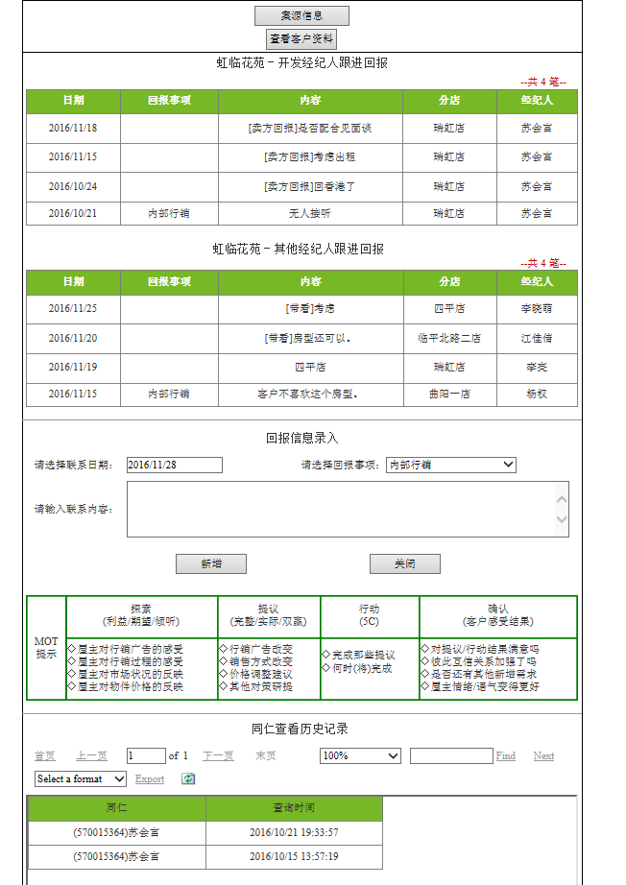

2-2 查看客户资料

1-1 开发经纪人跟进

1-2 其他经纪人跟进

2-3 回报信息录入

1-3 MOT提示

1-4 客户资料查看记录

 | 画面：客户资料

处理概要-案源回报
处理概要 | 系统名称 |  | 中国信义O2O平台 | 作成日 | 2016-02-08 |  |  | 作成者 | sinyi
 | 功能描述 |  | 案源回报 | 更新日 |  |  |  | 更新者
 | 画面名 |  |  | 承认日 |  |  |  | 承认者

プロセス記述書
输入信息 | 处理概要 |  |  |  | 输出信息・输出时间・输出目标

＜输入信息＞ | 1.初期表示 |  |  |  |  | <回报信息>
案源编号 |  | 特别 |  |  |  |  | 1-1 开发经纪人的回报信息
 |  | 1-1 【查看客户资料】按钮 |  |  |  |  | 1-2其他经纪人的回报信息
 |  | 本案源是逾期七天以上的案子且案地在三公里内，或是浙江租赁案源 |  |  |  |  | 1-3 MOT提示
 |  | 按钮显示 |  |  |  |  | 1-4 查看客户资料人员信息
 |  | 否则不显示

 | 2 页面事件
 |  | 2-1 案源信息
 |  | 可link到案源详细画面

 |  | 2-2 查看客户信息
 |  | 可看到 【画面：客户资料】

 |  | 2-3 回报信息录入
 |  | 可输入回报信息

处理概要-案源带看
处理概要 | 系统名称 |  | 中国信义O2O平台 | 作成日 | 2016-02-08 |  | 作成者 | sinyi
 | 功能描述 |  | 案源回报 | 更新日 |  |  | 更新者
 | 画面名 |  |  | 承认日 |  |  | 承认者

プロセス記述書
输入信息 | 处理概要 |  |  |  | 输出信息・输出时间・输出目标

＜输入信息＞ | 1.初期表示 |  |  |  |  | <带看信息>
案源编号 |  | 带看信息以列表显示 |  |  |  | 案号
 |  | 以行程时间由近到远排列 |  |  |  | 门店名称
 |  |  |  |  |  | 同仁姓名
 |  |  |  |  |  | 行程类型
 |  |  |  |  |  | 行程时间

